상품제안서
김수자_레이스 듀라론 냉감 여름 아쿠아 누빔 침대패드 SS/Q | 상품코드: F27251

 |  |  |  |  |  |  | 02-412-0044 | www.easy1.co.kr
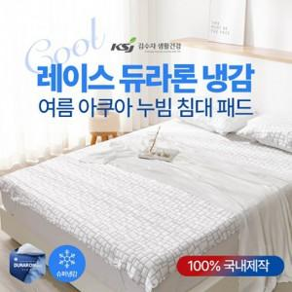

【상세/제작정보】 | 케이스 별도문의

【인쇄/포장옵션】 | / 포장불가능

【공급단가】 | 수량 | 20~ | 60~ | 100~ | 300~ | 500~
*VAT별도 | SS | 54,600원 | 53,690원 | 52,320원 | 51,410원 | 50,050원
 | Q | 72,000원 | 70,800원 | 69,000원 | 67,800원 | 66,000원

【상품 URL】 | http://www.easy1.co.kr/src/goods_detail.php?gdno=27251

